INSTRUCTIVO
Identificacion del riesgo

Identificación del proceso. El Mapa de Riesgos de Corrupción se elabora sobre procesos. En este sentido se deben tener en cuenta los procesos estratégicos, misionales, de apoyo Objetivo del proceso. Se debe señalar el objetivo del proceso al que se le identificarán los riesgos de corrupción. Establecer las causas. A partir de los factores internos y externos, se determinan los agentes generadores del riesgo Definición de riesgo de corrupción: Posibilidad de que por acción u omisión, se use el poder para poder desviar la gestión de lo público hacia un beneficio privado. Es necesario que en la descripción del riesgo concurran los componentes de su definición: acción u omisión + uso del poder + desviación de la gestión de lo público + el beneficio privado. Con el fin de facilitar la identificación de riesgos de corrupción y de evitar que se presenten confusiones entre un riesgo de gestión y uno de corrupción, se sugiere la utilización de la Matriz de definición de riesgo de corrupción, que incorpora cada uno de los componentes de su definición. Si en la descripción del riesgo, las casillas son contestadas todas afirmativamente, se trata de un riesgo de corrupción. Consecuencias. Son los efectos ocasionados por la ocurrencia de un riesgo que afecta los objetivos o procesos de la entidad. Pueden ser una pérdida, un daño, un perjuicio, un detrimento. La consecuencia se convierte en un insumo de la mayor importancia, toda vez que es la base para determinar el impacto

Evaluación del riesgo
Probabilidad. Es la oportunidad de ocurrencia de un evento de riesgo. Se mide según la frecuencia (número de veces en que se ha presentado el riesgo en un período determinado) o por la factibilidad (factores internos o externos que pueden determinar que el riesgo se presente). Impacto. Son las consecuencias o efectos que puede generar la materialización del riesgo de corrupción en la entidad
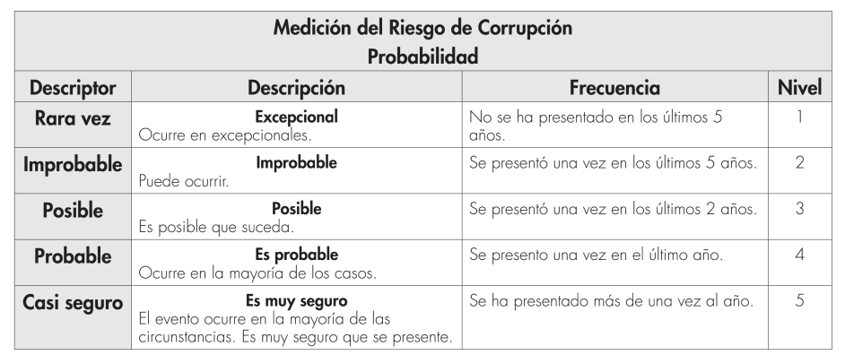

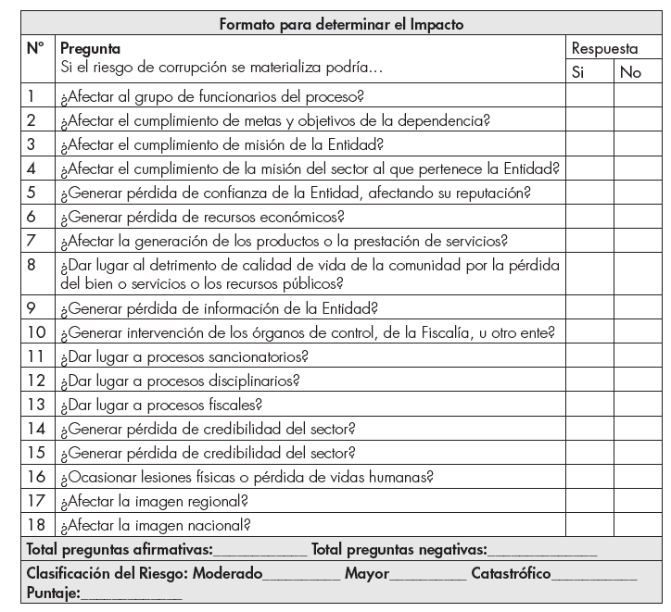 Mecanismo para determinar la asignación del puntaje en el impacto El impacto se mide según el efecto que puede causar el hecho de corrupción al cumplimiento de los fines de la entidad. Para facilitar la asignación del puntaje es aconsejable diligenciar el siguiente formato:
Respuestas: • Responder afirmativamente de UNO a CINCO pregunta(s) genera un impacto Moderado. • Responder afirmativamente de SEIS a ONCE preguntas genera un impacto Mayor. • Responder afirmativamente de DOCE a DIECIOCHO preguntas genera un impacto Catastrófico.
Resultado de la calificacion del riesgo
Corresponde a la primera calificación y evaluación del riesgo de corrupción. 1) Mecanismo: Se realiza a través del cruce de los resultados obtenidos de la probabilidad y del impacto, a través de una multiplicación (puntaje del descriptor de la probabilidad por el puntaje del descriptor del impacto). Ejemplo: probable (4) X Catastrófico (20) Total 4 X 20 = 80. 2) El resultado se ubica en una de las cuatro (4) zonas de riesgo que a continuación se describen
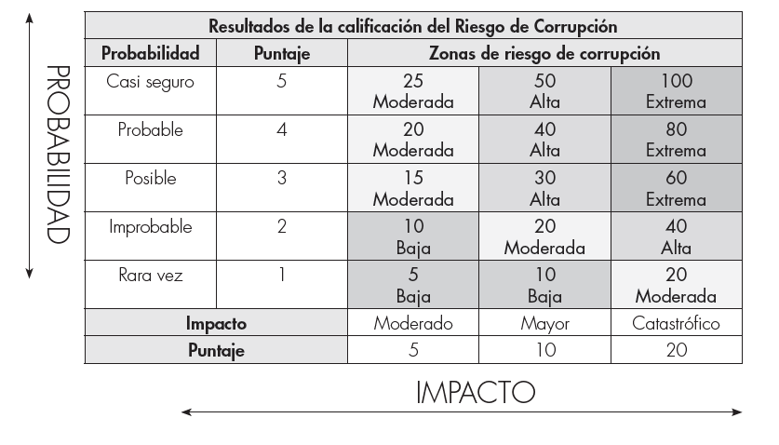
a) Zona de Riesgo Baja: Puntaje: De 5 a 10 puntos. • Definida por la casilla Baja. • Probabilidad: Rara vez o improbable. • Impacto: Moderado y Mayor. • Tratamiento: Los riesgos de corrupción de las zonas baja se encuentran en un nivel que puede eliminarse o reducirse fácilmente con los controles establecidos en la entidad. b) Zona de Riesgo Moderada: • Puntaje: De 15 - 25 puntos. • Definida por la casilla Moderada. • Probabilidad: Rara vez, Improbable, Posible, Probable y Casi Seguro. • Impacto: Moderado, Mayor y Catastrófico. • Tratamiento: Deben tomarse las medidas necesarias para llevar los riesgos a la Zona de Riesgo Baja o eliminarlo. Nota En todo caso se requiere que las entidades propendan por eliminar el riesgo de corrupción o por lo menos llevarlo a la Zona de Riesgo Baja. c) Zona de Riesgo Alta: • Puntaje: De 30 - 50 puntos. • Definida por la casilla Alta. • Probabilidad: Improbable, Posible, Probable y Casi Seguro. • Impacto: Mayor y Catastrófico. • Tratamiento: Deben tomarse las medidas necesarias para llevar los riesgos a la Zona de Riesgo Moderada, Baja o eliminarlo. Nota En todo caso se requiere que las entidades propendan por eliminar el riesgo de corrupción o por lo menos llevarlo a la Zona de Riesgo Baja. d) Zona de Riesgo Extrema: • Puntaje: De 60 - 100 puntos. • Definida por la casilla Extrema. • Probabilidad: Posible, Probable y Casi Seguro. • Impacto: Catastrófico. • Tratamiento: Los riesgos de corrupción de la Zona de Riesgo Extrema requieren de un tratamiento prioritario. Se deben implementar los controles orientados a reducir la posibilidad de ocurrencia del riesgo o disminuir el impacto de sus efectos y tomar las medidas de protección. Nota En todo caso se requiere que las entidades propendan por eliminar el riesgo de corrupción o por lo menos llevarlo a la Zona de Riesgo Baja.

Medicion de controles
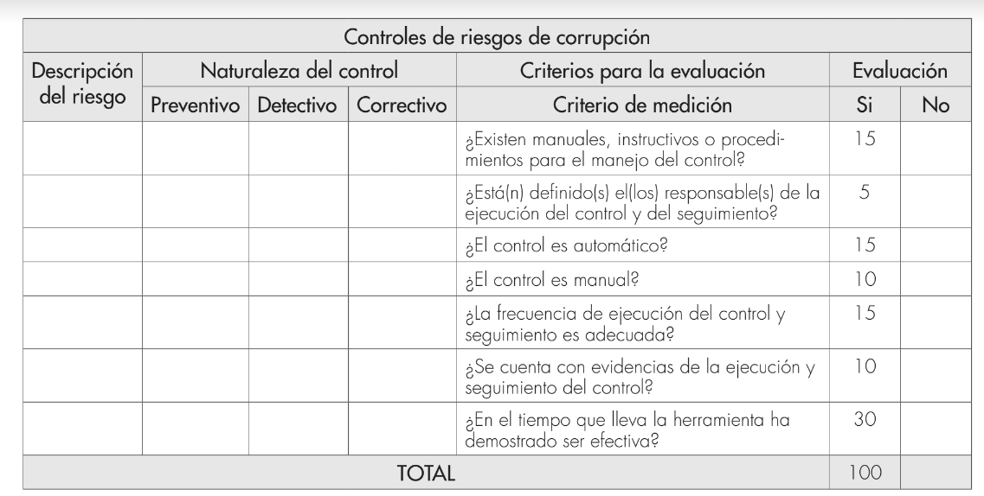 Se responde las siguientes preguntas de tal forma que al final se sumen el puntae según el valor a cada pregunta asi:
Riesgo residual
Se comparan los resultados obtenidos del riesgo inherente con los controles establecidos, para establecer la zona del riesgo final. Se califica de acuerdo con la siguiente tabla.
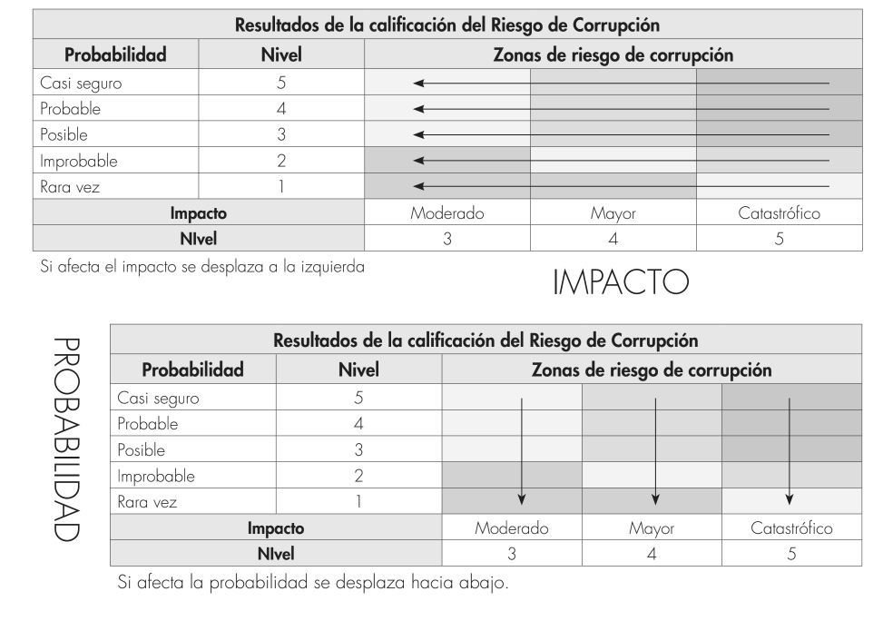 Con la calificación obtenida se realiza un desplazamiento en la matriz, así: si el control afecta la probabilidad se avanza hacia abajo. Si afecta el impacto se avanza a la izquierda, asi:
Monitoreo y evaluación Los líderes de los procesos en conjunto con sus equipos deben monitorear y revisar periódicamente el documento del Mapa de Riesgos de Corrupción y si es del caso ajustarlo. Su importancia radica en la necesidad de monitorear permanentemente la gestión del riesgo y la efectividad de los controles establecidos. Teniendo en cuenta que la corrupción es -por sus propias características una actividad difícil de detectar. En esta fase se debe: 1. Garantizar que los controles son eficaces y eficientes. 2. Obtener información adicional que permita mejorar la valoración del riesgo. 3. Analizar y aprender lecciones a partir de los eventos, los cambios, las tendencias, los éxitos y los fracasos. 4. Detectar cambios en el contexto interno y externo. 5. Identificar riesgos emergentes.

